输入值【1】
（开始）
一、土地补偿指标
序号 | 指标 | 取值 | 备注 | 依据
1 | 总地块面积（亩） | 由必填项计算可得 | 指整个地块的总面积，用于计算土地补偿费。 数值根据实际情况确定 注：土地补偿费用计算方法： ①若不能确定片区内细分土地类型和细分土地补偿标准，则采用【总地块面积*平均综合征地补偿标准】进行计算（即1*2）； ②若已明确片区内各细分土地类型的面积和补偿标准，则采用【地块类型1面积*地块类型1补偿标准+地块类型2面积*地块类型2补偿标准+...】进行计算（即1.1*2.1+1.2*2.2+1.3*2.3+…)。 | -
1.1 | 其中耕地面积（亩） | 选择输入方式 | 耕地面积涉及到青苗补偿费、耕地开垦费、耕地占用税等费用计算，建议在指标中单独体现。 具体可根据实际情况调整 | -
1.2 | 集体用地面积（亩） | 选择输入方式 | - | -
1.3 | 宅基地面积（亩） | 选择输入方式 | - | -
1.4 | 其他类型用地面积（亩） | 选择输入方式 | 其他用地的类型、面积可根据实际情况手动输入 | -
2 | 平均综合征地补偿标准（万元/亩） | 由必填项计算可得 | 根据实际情况确定。 注：土地补偿费用计算方法： ①若不能确定片区内细分土地类型和细分土地补偿标准，则采用【总地块面积*平均综合征地补偿标准】进行计算（即1*2）； ②若已明确片区内各细分土地类型的面积和补偿标准，则采用【地块类型1面积*地块类型1补偿标准+地块类型2面积*地块类型2补偿标准+...】进行计算（即1.1*2.1+1.2*2.2+1.3*2.3+…)。 | 《广东省征地补偿保护标准》:粤国土资利用发〔2011〕21号将全省可征地土地类别分成耕地、园地、林地、养殖水面、未利用地5大类型，且每种类型土地下分十个等级，各类型、等级土地实施不同的征地补偿标准，从9.3-128.7万元/公顷不等。其中一类耕地补偿标准128.7万元/公顷，十类耕地补偿标准30.2万元/公顷。 | 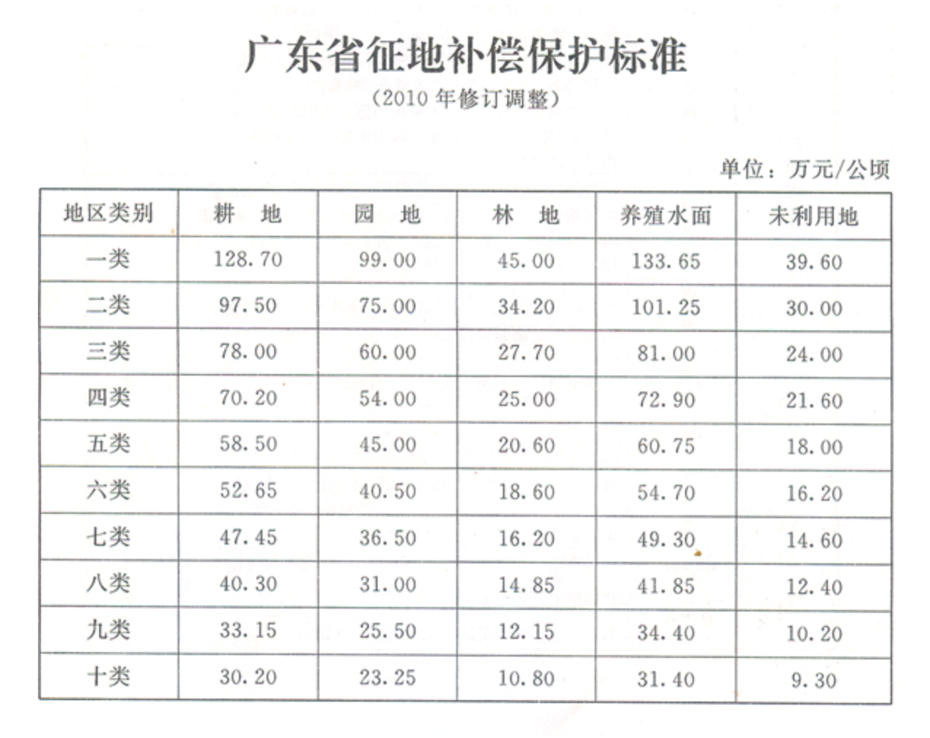
2.1 | 耕地综合补偿标准（万元/亩） | 选择输入方式 | 广东省一类耕地补偿标准128.7万元/公顷，十类耕地补偿标准30.2万元/公顷。 保定农用地补偿标准为72万元/亩 可根据实际情况确定 | 《广东省征地补偿保护标准》:广东省一类耕地补偿标准128.7万元/公顷，十类耕地补偿标准30.2万元/公顷。
2.2 | 集体用地综合补偿标准（万元/亩） | 选择输入方式 | 保定集体用地补偿标准为39万元/亩 可根据实际情况确定 | -
2.3 | 宅基地综合补偿标准（万元/亩） | 选择输入方式 | 宅基地补偿标准可参考集体用地 可根据实际情况确定 | -
2.4 | 其他用地综合补偿标准 | 选择输入方式 | 根据实际情况确定 | -
3 | 青苗补偿标准（万元/亩） | 必填 | 按片区内耕地面积一个季度产值的1/3进行补偿。其中： 专业菜地一般取2450元/亩；旱地1000元/亩；鱼塘2000元/亩。也可根据实际情况确定。 | 《土地管理法》
4 | 地上附着物补偿标准（万元/亩） | 必填 | 根据实际情况确定 | 经验值
5 | 耕地开垦费标准（万元/亩） | 必填 | 非农业建设经批准占用耕地的，按照"占多少，垦多少"的原则，由占用耕地的单位负责开垦与所占用耕地的数量和质量相当的耕地；没有条件开垦或者开垦的耕地不符合要求的，应当按照省、自治区、直辖市的规定缴纳耕地开垦费，专款用于开垦新的耕地。 各省标准有所不同，但一般标准为： 耕地开垦费征收标准为：非农业建设项目占用耕地的，耕地开垦费按10－14元／平方米收取。 非农业建设项目占用基本农田的，耕地开垦费按20－24元／平方米收取。 | 《各地最新耕地开垦费征收标准：多少钱一亩？- 土流网》
6 | 耕地占用税(元/平方米） | 必填 | 占用耕地并建设非农业设施所需缴纳的费用，可参考各省、自治区、直辖市耕地占用税如下（元/平方米）： 上海：45 北京：40 天津：35 江苏、浙江、福建、广东：30 辽宁、湖南、湖北：25 河北、安徽、江西、山东、河南、重庆、四川：22.5 广西、海南、贵州、云南、陕西：20 山西、吉林、黑龙江：17.5 内蒙古、西藏、甘肃、青海、宁夏、新疆：12.5 可根据实际情况调整根据实际情况确定 | - | 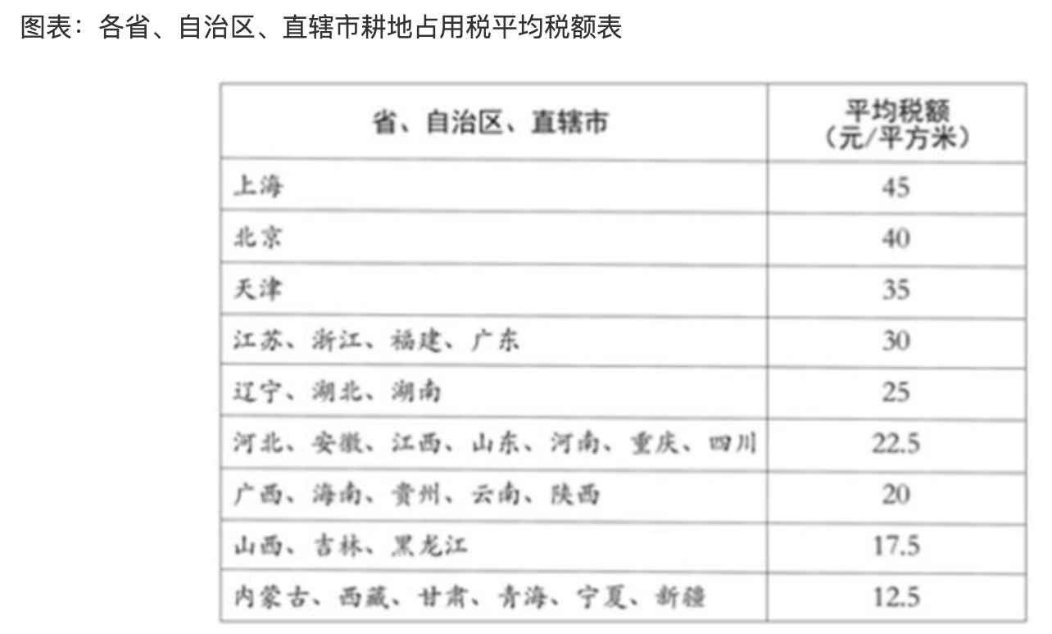
（结束）
（开始）
二、拆迁补偿指标
序号 | 指标 | 取值 | 备注 | 依据
1 | 总拆迁面积（平方米） | 由必填项计算可得 | 指拆迁部分的全部住宅的面积，用于计算拆迁安置成本。被拆迁的产权人可以选择货币补偿或安置补偿，以下将分别计算两种补偿方案。 | -
1.1 | 住宅面积（平方米） | 必填 | 根据实际情况确定 | -
1.2 | 非住宅面积（平方米） | 必填 | 根据实际情况确定 | -
2 | 住宅拆迁成本（元/平方米） | 必填 | 可根据实际情况调整 | -
3 | 非住宅拆迁成本（含设备、装修赔偿费等）（元/平方米） | 必填 | 可根据实际情况调整 | 经验值
4 | 拆迁清运费(元/平方米） | 必填 | 行业估算价格 | 经验值
5 | 拆迁评估费 | - | - | -
5.1 | 住宅（元/平方米） | 必填 | 可取2-3 | 经验值
5.2 | 非住宅（元/平方米） | 必填 | 可取8-12 | 经验值
（结束）
（开始）
三、人员（企业）补偿指标
序号 | 指标 | 取值 | 备注 | 依据
1 | 片区农村户口数（人） | 必填 | 一般指片区纳入补偿范围的户籍人口数，也可根据实际情况调整。 | -
1.1 | 劳动力人口数（人） | 由必填项可得 | 一般按全部人口数的50%进行估算，也可以手动调整 | -
1.2 | 超转人员数（人） | 由必填项可得 | 超转人员指行动不便的老年人、残疾人等群体。一般可按全部人口数的15%-20%进行估算，也可以手动调整。 | 经验值
2 | 片区总户数（户） | 必填 | 一般指片区纳入补偿范围的户数，用于计算每户搬家奖励费。也可根据实际情况调整。 | -
3 | 安置补助费标准 | - | 根据实际情况确定，可参考各地区出台标准 | -
3.1 | 劳动力安置补助费（万元/人） | 必填 | 一般可取2-4万元/人，根据实际情况确定，可参考各地区出台标准 | -
3.2 | 超转人员补助费（万元/人） | 必填 | 根据实际情况确定； 超转人员主要指行动不便的老年人和残障人员 | 经验值
4 | 一次性搬迁补助费标准（元/平方米） | 必填 | 适用于全部搬迁人员。一般按1000元/户进行估算 | 经验值
5 | 二次搬迁补助费（元/平方米） | 必填 | 适用于选择回迁的人群 | 经验值
6 | 提前搬家奖励费（元/户） | 必填 | 奖励给提前搬迁的住户，一般按照（总户数*奖励标准）计算，默认片区内所有农户都能领取到提前搬家奖励费。 保定每户奖励费50000元。 可根据实际情况调整（一般取2-8万元/户） | 经验值
7 | 回迁安置面积 | 必填 | 自行填写。指需要建设的安置房的面积。面积根据实际情况确定，一般可按照选择安置房居民原居住面积的2倍估算。 | -
8 | 货币安置面积 | 必填 | 自行填写。根据实际情况确定，一般情况假设选择货币安置面积可按照总拆迁面积20%-50%进行估算 | -
9 | 回迁安置补偿单价（元/平方米） | 必填 | 指安置房建安成本，一般取1500-3000，高层建筑成本会有所下降。 可根据实际情况调整 | 经验值
10 | 货币安置补偿单价（元/平方米） | 必填 | 指以货币形式支付的补偿费用。 可根据实际情况调整 | 经验值
11 | 停业停产补助费（元/平方米） | 必填 | 发放标准按被拆除房屋的每平方米建筑面积每月20-40元计算。默认补偿限为1年（12个月）。 此处填写数据=每月补偿单价*补偿月数 | 经验值
12 | 临时安置周转费 | - | - | -
12.1 | 住宅（元/平方米） | 必填 | 发放标准按被拆除房屋的每平方米建筑面积每月20-40元计算，每户每月低于600元的，按600元发放。默认安置期限为1年（12个月）。 此处填写数据=每月补偿单价*补偿月数 | 《临时安置补助费标准是什么，如何计算-找法网》
12.2 | 非住宅（元/平方米） | 必填 | 发放标准按被拆除房屋的每平方米建筑面积每月10-30元计算。默认安置期限为1年（12个月）。 此处填写数据=每月补偿单价*补偿月数 | 《临时安置补助费标准是什么，如何计算-找法网》
13 | 安置房建设评估费单价（元/平方米） | 必填 | 可取3-5 | 经验值
（结束）
（开始）
四、其他不可预见费用比例
序号 | 指标 | 取值 | 备注 | 依据
1 | 不可预见费用占比（%） | 必填 | 一般取3%-5% | 经验值
（结束）

